财报估计法
市值估计法

 | 良品铺子 | 对应估价 | 对应波动 | 文字描述 | 估计
 | 2023-08-30 |  | 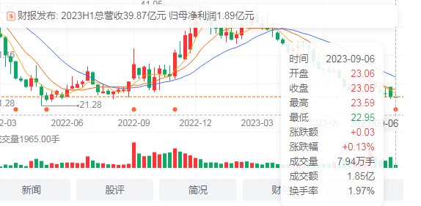
 | 中报：B5净利润1.89亿 同比下降2.07% | 23
 | 03-31- |  | 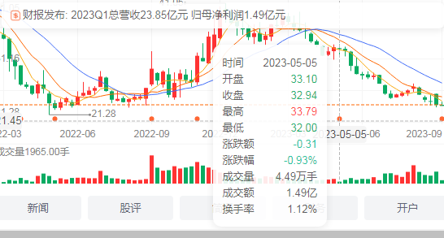
 | 第一季度：净利润1.49亿 同比增长60.2... | 33 |  | 跌1

 | 2022- |  | 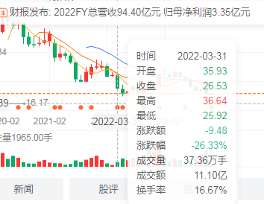
 | 净利润3.35亿 同比增长18.79% | 35 |  | 暴跌9
 | 2021- |  | 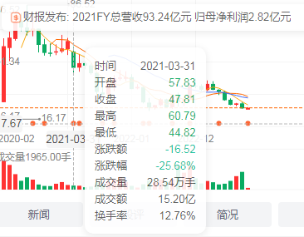
 | 净利润2.82亿 同比下降18.02% | 57.83 |  | 暴跌10
 | 2020- |  | 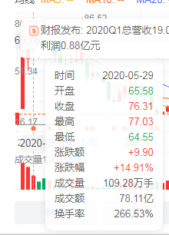
 | 净利润3.44亿 同比增长1.18% | 65 |  | 爆涨11

 | 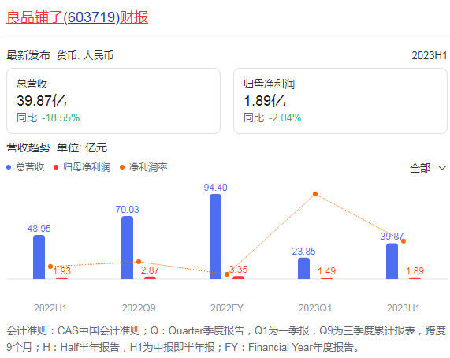

A股参照法
取众数 | 最低 | 最高 | 中间数 | 预测
A股近1年 | 3100 | 3300 | 3200 | 3154
格力股 | 34 | 37 | 35.5 | 34.798260087

公式 | 66.67*格力股+834=A股

 | 同理
 | 格力股=（A股-834）/66.67

34.798260087

A股近1年 | 3100 | 3300 | 3200 | 3154
食品etf | 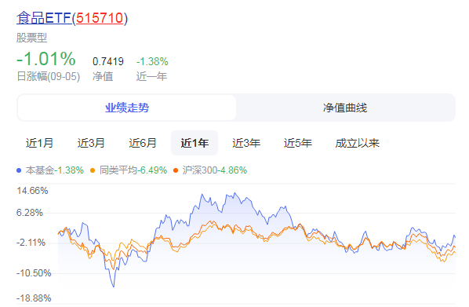
良品铺子 | 22 | 37 | 30 | 26.55663916

公式 | 13.33*良品铺子股+2800=A股

 | 同理
 | 格力股=（A股-2800）/13.33

往期股市波动法
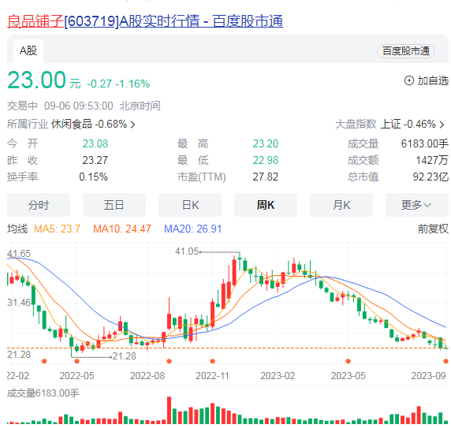
良品铺子股票
月线
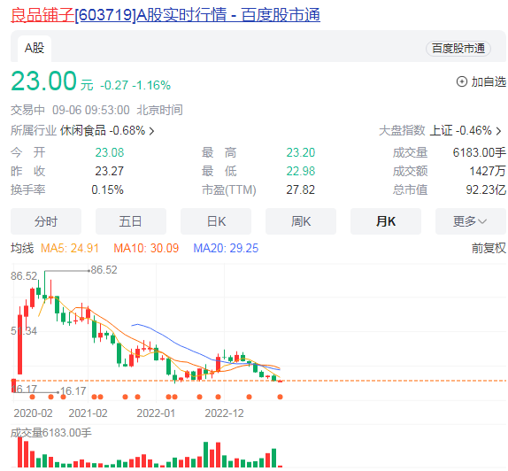
周线

同类型股市市值估计法
良品铺子股票
月线
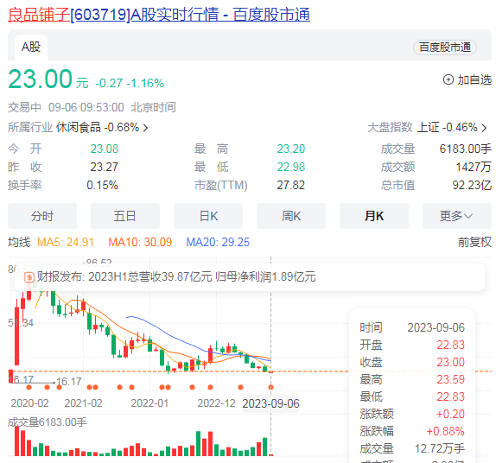 | 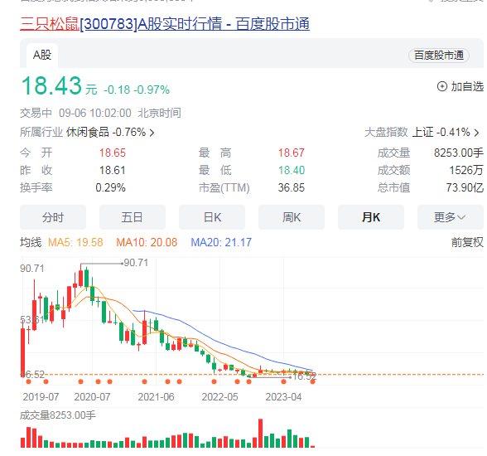 | 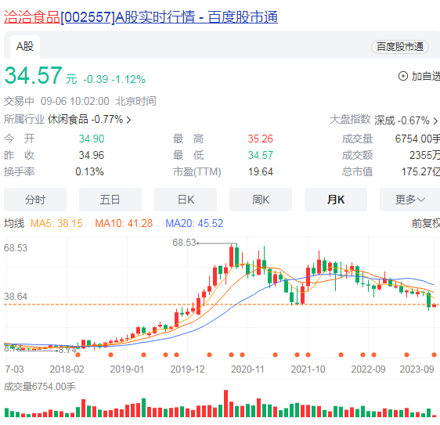
周线
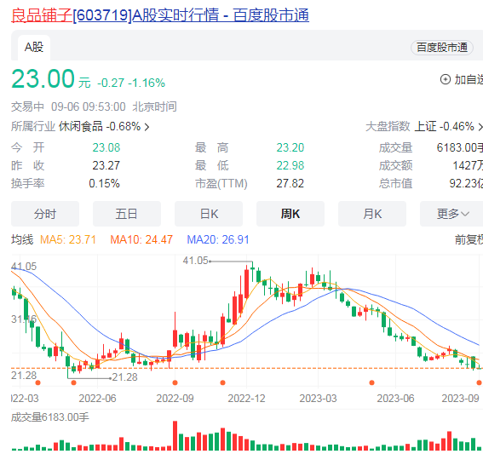 | 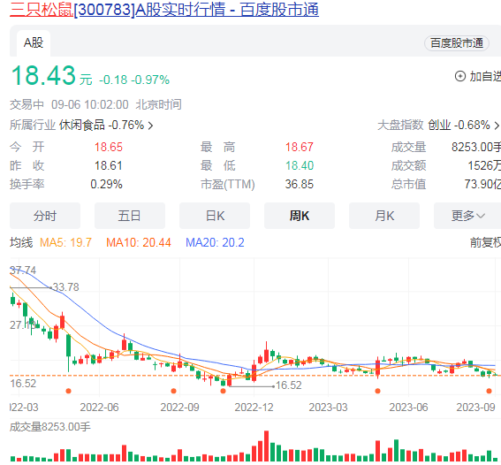 | 